02_ER図
02. ER図

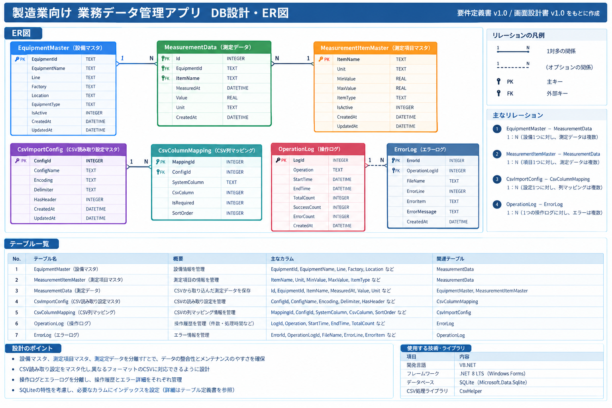

※ ER図は可読性を優先し、生成したER図画像を配置しています。正式なカラム定義・制約・インデックス・SQLは、本Excelの各テーブル定義／SQLシートを参照してください。

